SOMMAIRE
TYPOLOGIE DU SURENDETTEMENT DES MÉNAGES
2025

RÉGION PAYS DE LA LOIRE

CARTES ET DONNÉES RÉGIONALES ET DÉPARTEMENTALES |  |  | [Titres cliquables ò pour accès aux onglets du classeur]
¾ | RAPPEL DES DONNÉES FRANCE | } | Données France

¾ | CARTOGRAPHIE RÉGIONALE ET DÉPARTEMENTALE | } | Indicateurs de surendettement

¾ | TABLEAUX RÉGIONAUX ET DÉPARTEMENTAUX | } | Caractéristiques des ménages surendettés
 |  | } | Ménages surendettés et effacements de dettes

DONNÉES RÉGIONALES ET DÉPARTEMENTALES DÉTAILLÉES
SUR LES CARACTÉRISTIQUES DE L’ENDETTEMENT
¾ | DETTES PAR TYPE | } | PAYS DE LA LOIRE
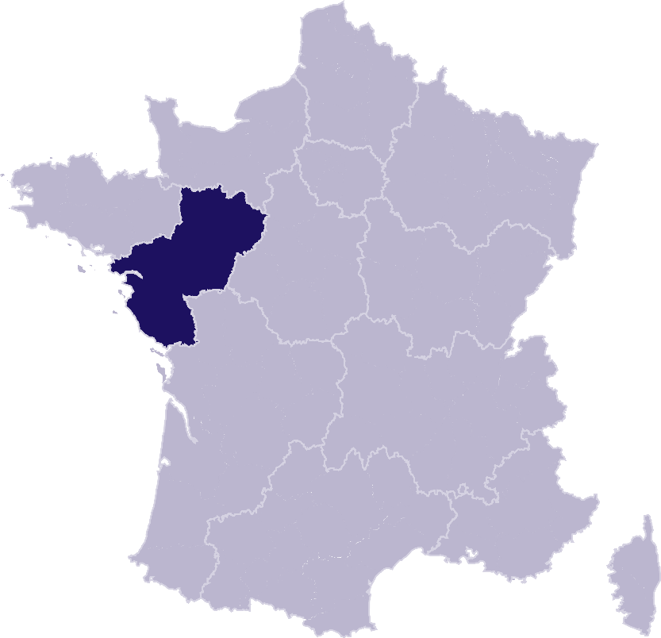
 |  | } | Loire-Atlantique
 |  | } | Maine-et-Loire
 |  | } | Mayenne
 |  | } | Sarthe
 |  | } | Vendée
¾ | COMPARAISON DE L’ENDETTEMENT
 | AU NIVEAU DÉPARTEMENTAL | } | Comparaison

RAPPEL-FRANCE
RAPPEL DES DONNÉES FRANCE
 | Ë Retour sommaire


148 013 dépôts de dossiers de surendettement
171 264 personnes surendettées a)
267 dépôts de dossiers pour 100 000 habitants b)
17 951 € d’endettement médian, hors immobilier, des ménages surendettés c)
62,4 % des ménages surendettés sont sous le seuil de pauvreté d)
26,1 % des surendettés se déclarent au chômage e)
23,6 % de l'encours total de dettes effacé f)

Note : Renvois communs avec l'onglet « Indicateurs-régions-dépts », auquel se reporter. | Haut de page ~

INDICATEURS-RÉGION-DÉPTS
 | RÉGION PAYS DE LA LOIRE
 |  |  |  |  |  | Ë Retour sommaire
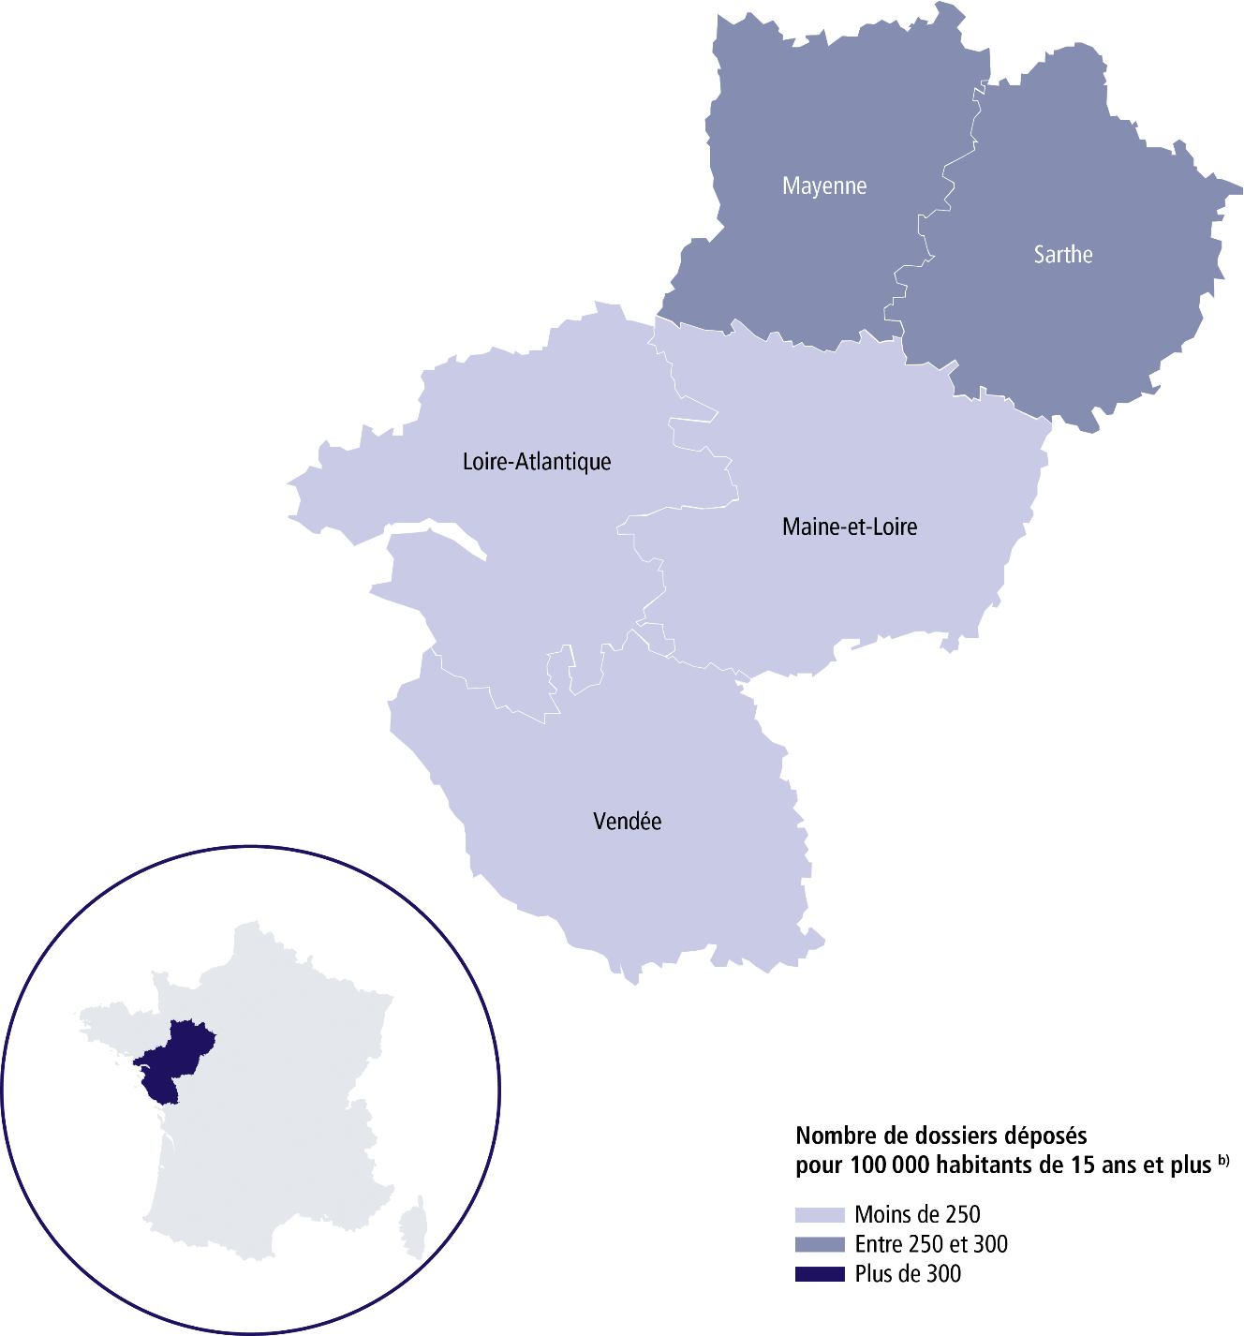

 | SURENDETTEMENT – DONNÉES 2025

 | 6 823 dépôts de dossiers de surendettement
 | 8 012 personnes surendettées a)
 | 208 dépôts de dossiers pour 100 000 habitants b)
 | 17 259 € d'endettement médian, hors immobilier, des ménages surendettés c)
 | 61,9 % des ménages surendettés sont sous le seuil de pauvreté d)
 | 23,6 % des surendettés se déclarent au chômage e)
 | 21,1 % de l’encours total de dettes effacé f)

 |  | LOIRE-ATLANTIQUE |  |  | SARTHE

 | 2 075 dépôts de dossiers de surendettement |  |  | 1 336 dépôts de dossiers de surendettement
 | 2 356 personnes surendettées a) |  |  | 1 593 personnes surendettées a)
 | 166 dépôts de dossiers pour 100 000 habitants b) |  |  | 285 dépôts de dossiers pour 100 000 habitants b)
 | 18 040 € d'endettement médian, hors immobilier, des ménages surendettés c) |  |  | 15 516 € d'endettement médian, hors immobilier, des ménages surendettés c)
 | 59,3 % des ménages surendettés sont sous le seuil de pauvreté d) |  |  | 67,1 % des ménages surendettés sont sous le seuil de pauvreté d)
 | 20,8 % des surendettés se déclarent au chômage e) |  |  | 23,4 % des surendettés se déclarent au chômage e)
 | 22 % de l’encours total de dettes effacé f) |  |  | 20,3 % de l’encours total de dettes effacé f)

 |  | MAINE-ET-LOIRE |  |  | VENDÉE

 | 1 475 dépôts de dossiers de surendettement |  |  | 1 209 dépôts de dossiers de surendettement
 | 1 732 personnes surendettées a) |  |  | 1 464 personnes surendettées a)
 | 213 dépôts de dossiers pour 100 000 habitants b) |  |  | 197 dépôts de dossiers pour 100 000 habitants b)
 | 17 003 € d'endettement médian, hors immobilier, des ménages surendettés c) |  |  | 18 603 € d'endettement médian, hors immobilier, des ménages surendettés c)
 | 64,7 % des ménages surendettés sont sous le seuil de pauvreté d) |  |  | 55,1 % des ménages surendettés sont sous le seuil de pauvreté d)
 | 27,2 % des surendettés se déclarent au chômage e) |  |  | 23,6 % des surendettés se déclarent au chômage e)
 | 23,7 % de l’encours total de dettes effacé f) |  |  | 20 % de l’encours total de dettes effacé f)

 |  | MAYENNE

 | 728 dépôts de dossiers de surendettement
 | 867 personnes surendettées a)
 | 289 dépôts de dossiers pour 100 000 habitants b)
 | 15 713 € d'endettement médian, hors immobilier, des ménages surendettés c)
 | 64,5 % des ménages surendettés sont sous le seuil de pauvreté d)
 | 24,7 % des surendettés se déclarent au chômage e)
 | 17 % de l’encours total de dettes effacé f) |  |  |  |  | Haut de page ~

Renvois

a) | Personnes surendettées : nombre de personnes surendettées |  | e) | Taux de chômage des surendettés : pourcentage de personnes
 | (débiteurs et codébiteurs) dont le dossier a été déposé en 2025 |  |  | surendettées (débiteurs, codébiteurs, conjoints et personnes à charge)
 |  |  |  | dont le dossier a été traité en 2025 et qui se déclarent au chômage
b) | Dépôts de dossiers de surendettement pour 100 000 habitants : |  |  | (tel que mesuré par l’Insee selon la définition du Bureau international
 | ratio rapportant le nombre de dossiers déposés en 2025 |  |  | du travail [BIT] ; données provisoires au deuxième trimestre 2025).
 | à la population résidente du territoire âgée de 15 ans et plus
 | au 1er janvier 2025. |  | f) | Part de l'encours total de dettes effacée dans les dossiers clos,
 |  |  |  | hors dossiers clos avant examen de recevabilité ainsi qu'après décision
c) | L’endettement médian, hors immobilier, |  |  | ou jugement d'irrecevabilité, et qui ont bénéficié de mesures imposées
 | des ménages surendettés comprend les dettes de logement. |  |  | à la suite d'un rétablissement personnel ou de mesures avec effacement
 |  |  |  | partiel des dettes.
d) | Taux de pauvreté des ménages surendettés : proportion de
 | personnes surendettées (débiteurs, codébiteurs, conjoints et personnes
 | à charge) vivant dans un ménage dont le dossier a été traité en 2025
 | et dont le niveau de vie est inférieur au seuil de pauvreté
 | de l’année 2023 calculé par l’Insee. |  |  | Sources : Banque de France et Insee.

